关系图
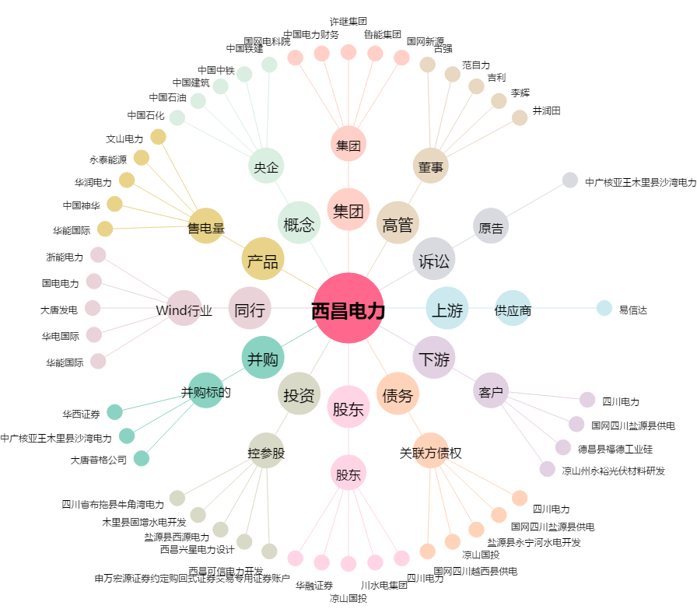
西昌电力[600505.SH] - 关系概览图

